spesifikasi
 | KEMENTERIAN HUKUM DAN HAK ASASI MANUSIA REPUBLIK INDONESIA
KANTOR WILAYAH GORONTALO
 | LEMBAGA PEMASYARAKATAN PEREMPUAN KELAS III GORONTALO
JL. SUDE KAU KEL HUTUO KEC. LIMBOTO KABUPATEN GORONTALO

HARGA PERKIRAAN SENDIRI (HPS)
PENGADAAN EXTRA FOODING

KPA |  | : | Meita Eriza, A.Md.IP.,SH.,MH
PPK |  | : | Yayat P.L Yusuf
Program |  | : | Extra Fooding
Pekerjaan |  | : | Kegiatan Pemberian Extra Fooding bagi WBP selama Bulan Puasa
Sumber Dana |  | : | DIPA Lapas Perempuan Kelas III Gorontalo
Lokasi |  | : | Gorontalo
Tahun Anggaran |  | : | 2023 | 2024

NO | HARI |  | VOLUME |  | JENIS MAKANAN/ MINUMAN | GAMBAR | KETERANGAN

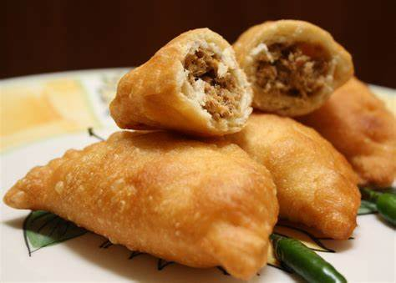
1 | HARI KE - 1 |  |  |  | KUE PANADA
 |  |  |  |  |  |  |  | 3,216,000

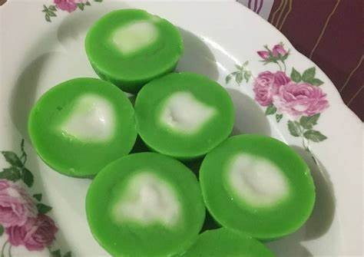
 |  |  |  |  | CANTIK MANIS

 |  |  |  | 78/ OH

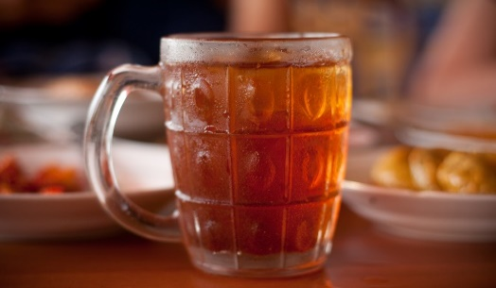
 |  |  |  |  | Teeh Manis 240 ml |  |  | 1,959,750

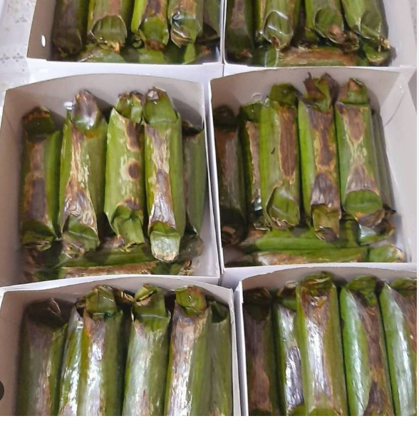
2 | HARI KE - 2 |  |  |  | LEMPER

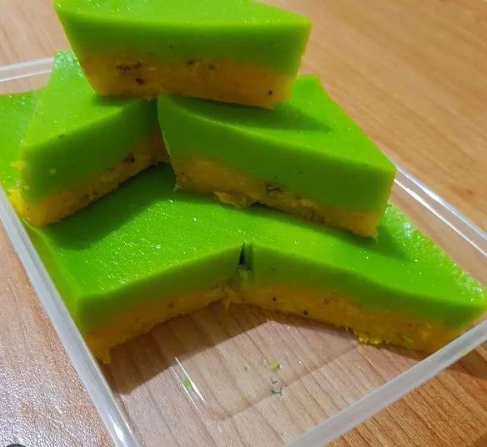
 |  |  |  |  | Lapis Pisang

 |  |  |  | 78/ OH


 |  |  |  |  | Teeh Manis 240 ml


3 | HARI KE - 3 |  |  |  | Risoles

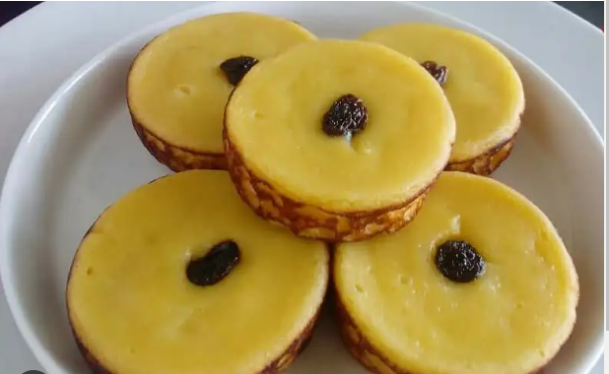
 |  |  |  |  | Kue Lumpur

 |  |  |  | 78/ OH


 |  |  |  |  | Teeh Manis 240 ml

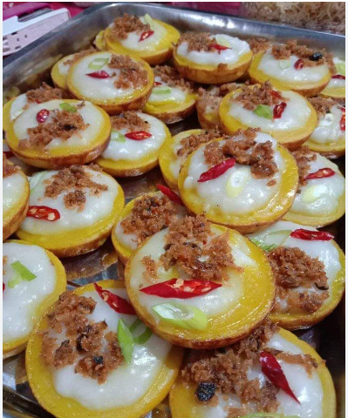
4 | HARI KE - 4 |  |  |  | Cala Ikan

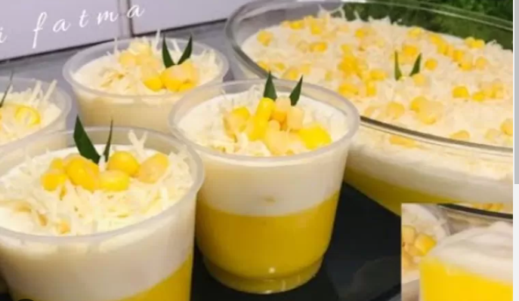
 |  |  |  |  | Puding Jagung

 |  |  |  | 78/ OH


 |  |  |  |  | Teeh Manis 240 ml

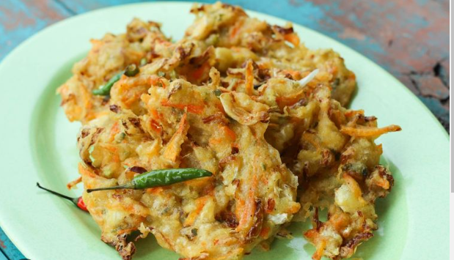
5 | HARI KE - 5 |  |  |  | Bakwan

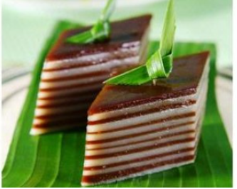
 |  |  |  |  | Balapis

 |  |  |  | 78/ OH


 |  |  |  |  | Teeh Manis 240 ml

 |  |  |  |  |  | Gorontalo, 4 Maret 2024
 |  |  |  |  |  | Pejabat Pembuat Komitmen

 |  |  |  |  |  | YAYAT PL YUSUF
 |  |  |  |  |  | NIP 198309282010121002

